PLANS ISOLEMENT (Paysage)
ATELIER | PLAN D'ISOLEMENT | RÉFÉRENCE | RÉVISION | DATE | PAGE
OXOCHIMIE |  | OXO-800-E6423B REPOSE | 0 | 2026-06-22 | 1

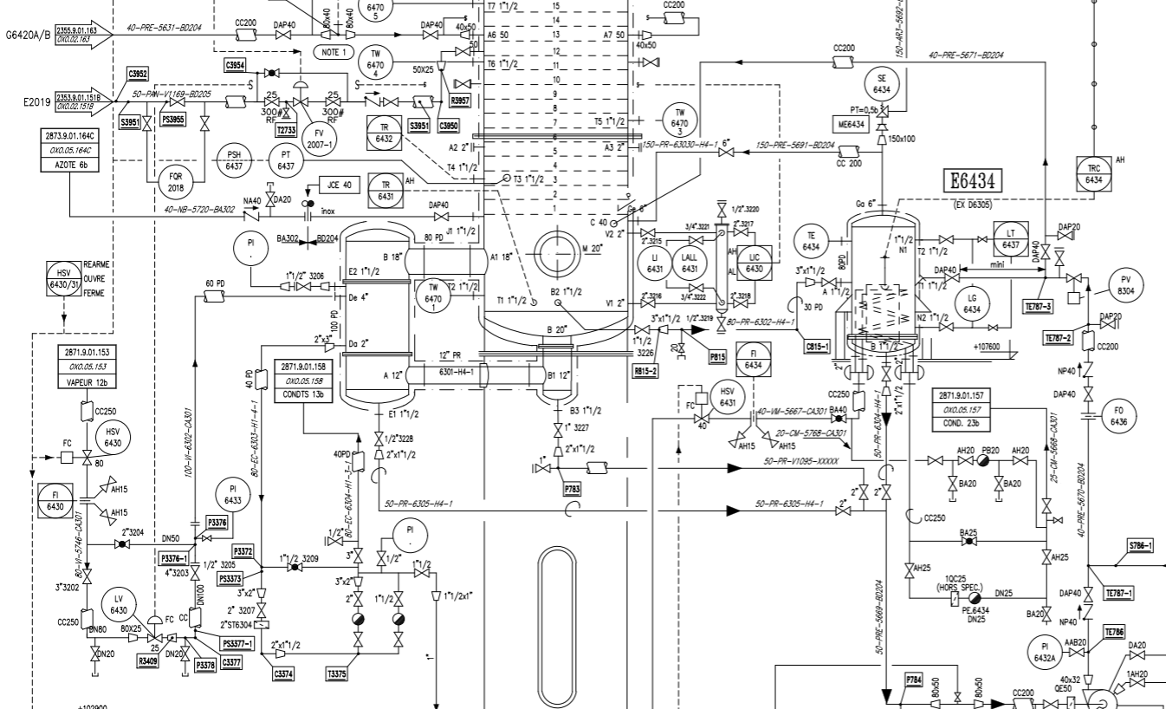

V3

V1

V2

ATELIER | PLAN D'ISOLEMENT | RÉFÉRENCE | RÉVISION | DATE | PAGE
OXOCHIMIE |  | OXO-800-E6423B REPOSE | 0 | 2026-06-22 | 2

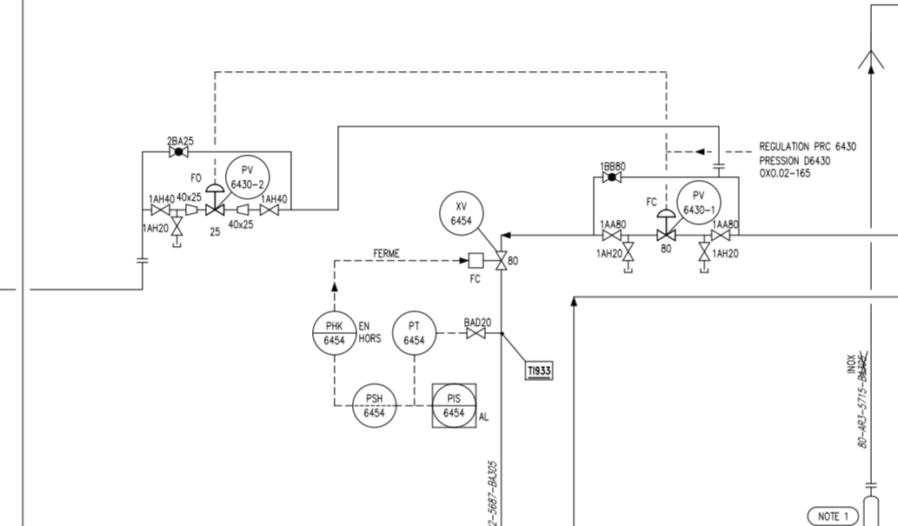

V5

V4

V6

PLANS PLATINAGE & JOINTS
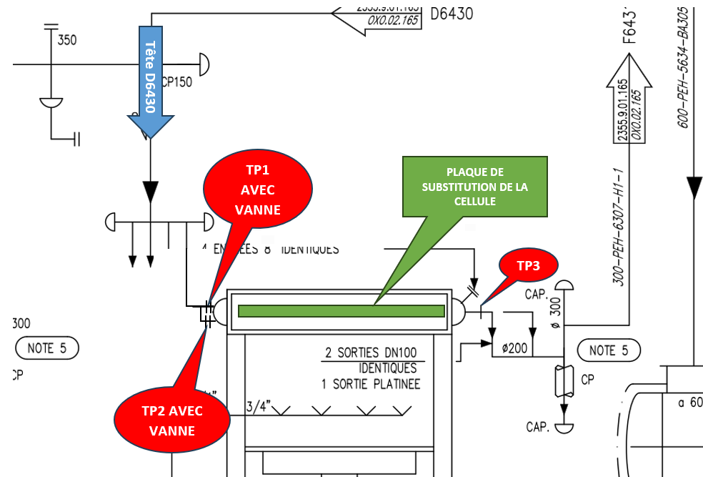
 | PLANS DE PLATINAGE et JOINTS TOUCHÉS | RÉFÉRENCE |  | PAGE
 |  | OXO-800-E6423B REPOSE |  | 1
ATELIER |  | RÉVISION | DATE
OXOCHIMIE |  | 0 | 2026-06-22

